pleiadesのインストール
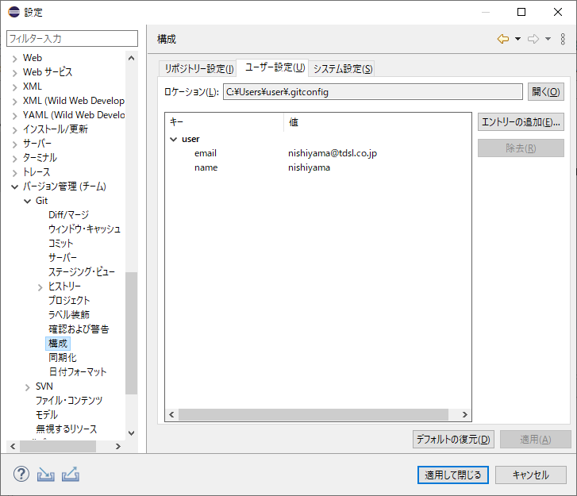
0 | 下記URLより最新版pleades（推奨）を入手。Java関連だけインストールでOK。ファイルインストール個所は初期値推奨（ソース内にファイルのパスを埋め込んでいる個所があるため）
 | https://mergedoc.osdn.jp/

1 | フォーマットについては以下の通り設定。コミット前にフォーマッター（Ctrl+Shift+F）をかけること
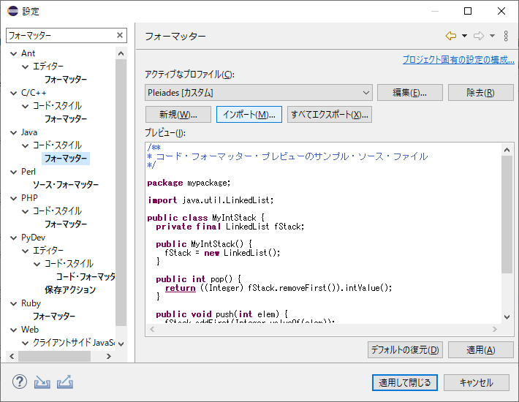

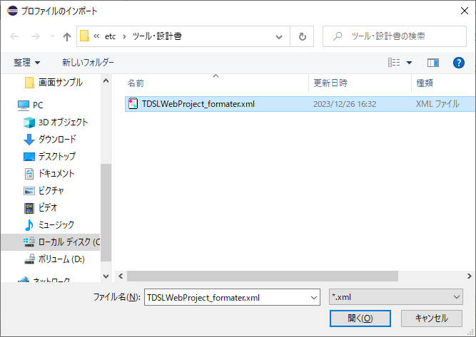

2 | コミット名の設定
 | 参考文献 | https://qiita.com/youth_case/items/5c86b4504e197172a45f
 | エントリーの追加から以下の2つのキーを各位設定のこと
 | user.email
 | user.name

